상품제안서
마이보틀 에코젠 메탈 | 상품코드: S12004

 |  |  |  |  |  |  | 02-713-8555 | www.synergygift.co.kr
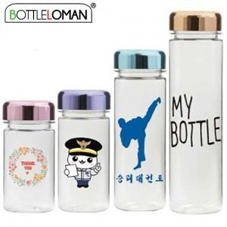

【상세/제작정보】 | <span style="font-size: 14pt;">- 개별인박스 및 선물포장지는 예고없이 변경될 수 있습니다.</span>

【인쇄/포장옵션】 | 실크 / 포장지포장

【공급단가】 | 수량 | 100~ | 500~ | 1,000~ | 3,000~ | 5,000~
*VAT별도 | 300ml(품절) | 2,730원 | 2,580원 | 2,450원 | 2,390원 | 2,350원
 | 350ml | 2,730원 | 2,580원 | 2,450원 | 2,390원 | 2,350원
 | 500ml | 2,860원 | 2,700원 | 2,570원 | 2,500원 | 2,460원
 | 700ml | 3,250원 | 3,070원 | 2,920원 | 2,850원 | 2,800원

【상품 URL】 | https://www.synergygift.co.kr:443/src/goods_detail.php?gdno=2345

